关系图
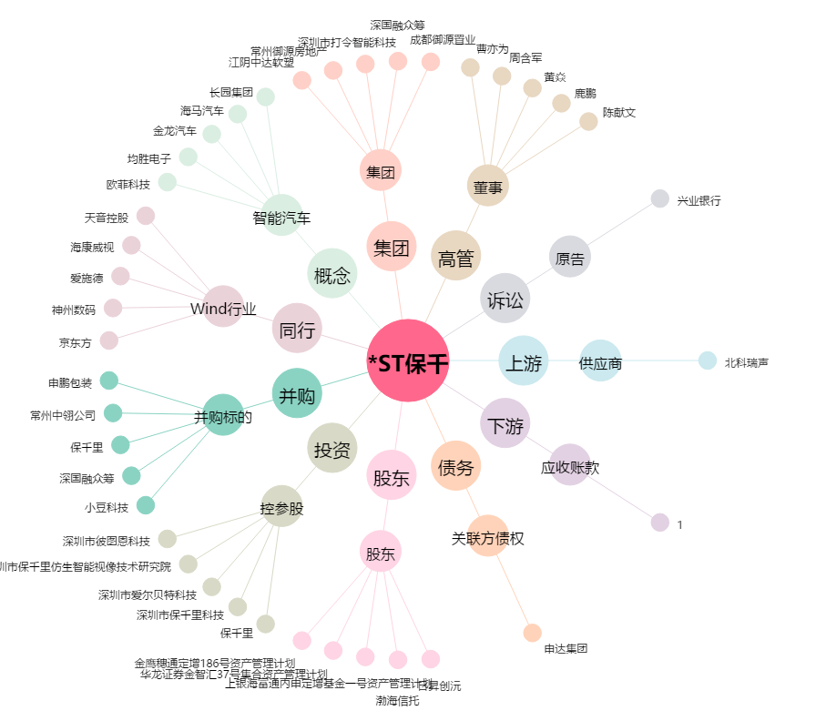
*ST保千[600074.SH] - 关系概览图

